Sheet1
img | waktu (menit) | bobot | pertanyaan | jawaban | pilihan A | pilihan B | pilihan C | pilihan D
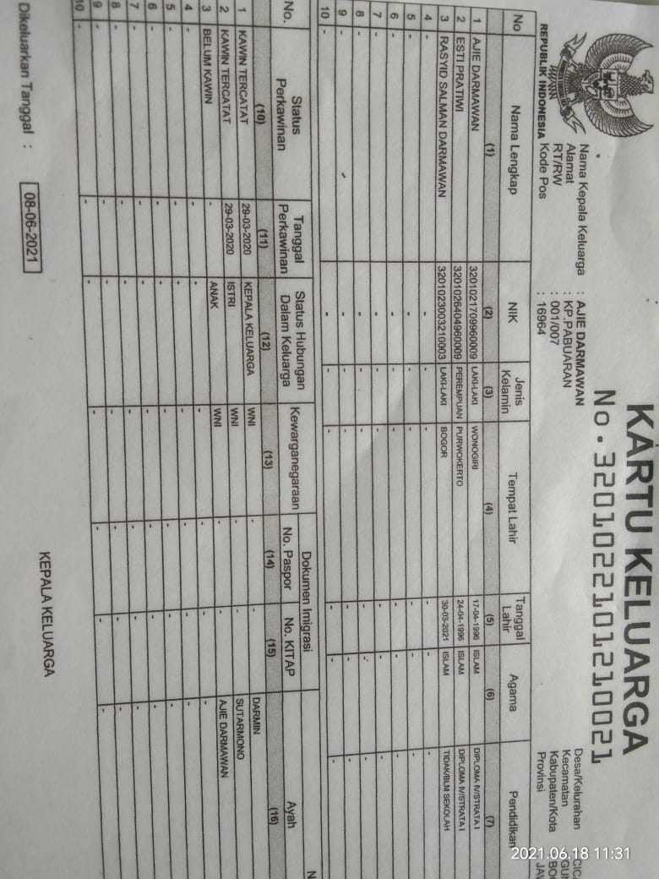 Brpa Jumlah dari gambar tersebut | 5 | 20 | Logika fuzzy dengan cepat telah menjadi salah satu yang paling sukses dari teknologi saat ini untuk mengembangkan sistem kontrol yang canggih. Alasan yang tepat adalah | A | Logika fuzzy memungkinkan kemampuan untuk menghasilkan solusi yang agak tepat dari informasi tertentu atau perkiraan. | Logika fuzzy memungkinkan kemampuan untuk menghasilkan solusi yang tepat dari informasi tertentu atau perkiraan. | Logika fuzzy memungkinkan kemampuan untuk menghasilkan solusi atau perkiraan. | Logika fuzzy memungkinkan kemampuan untuk menghasilkan perkiraan.
 Berikut Gambar Dibawah ini | 5 | 20 | testing | B | testing | testing | testing | testing
 | 6 | 21 | testing | B | testing | testing | testing | testing
 | 7 | 22 | testing | B | testing | testing | testing | testing

